表紙・改定履歴
Webダイレクト販売
告知開始API 詳細設計書

© 2020 Sasuke Financial Lab Inc.

変 更 記 録
版数 REV. | 作成更新日 | 変 更 内 容 | 担 当
01 | 2020-10-08 | 初版 | 城市
02 | 2020-10-22 | フォーマット修正に対応 エラーハンドリングを記載 | 城市
03 | 2020-10-31 | 誤字脱字を修正 共通化した処理の記載を修正 | 城市
04 | 2020-11-09 | inputXMLの設定値を修正 | 城市
05 | 2020-12-11 | 証券番号を一括発行するように修正 | 城市
06 | 2021-02-05 | プロダクトコード設定値を最新化 IF変更対応（証券番号追加） | 城市

インターフェース
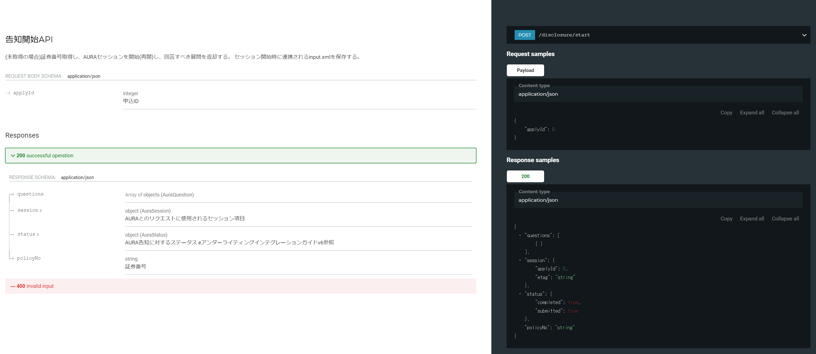
詳細設計 | 大項目 | 小項目 | 詳細

プロセス
詳細設計 |  |  |  |  |  |  |  | 大項目 |  |  |  |  |  |  |  |  |  |  |  | 小項目 |  |  | 詳細

 | シーケンス
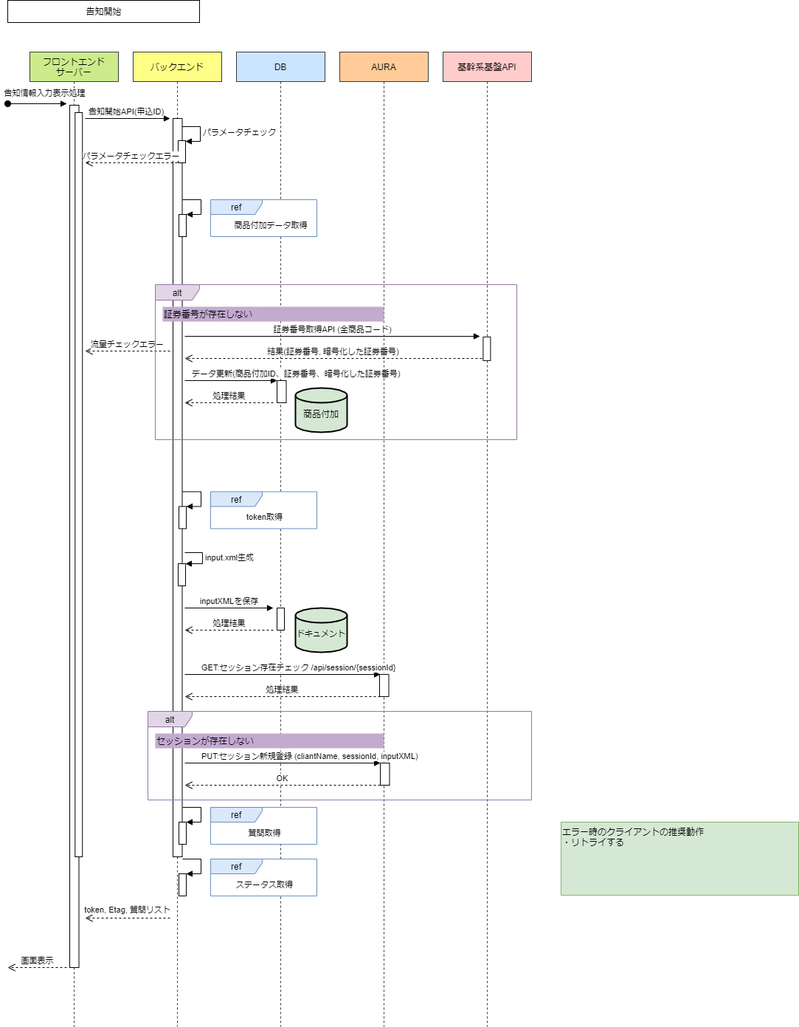

 | プロセス詳細
 | 1． | リクエストパラメータのバリデーションチェック
 |  | チェック内容やエラーレスポンスの詳細は別紙「API共通設計書」を参照。

 |  | 項目 |  |  |  |  |  |  |  |  |  |  |  |  |  |  | チェック内容 |  |  |  |  |  |  | 説明
 |  | 申込ID |  |  |  |  |  |  |  |  |  |  |  |  |  |  | 未入力

 | ２． | データベースより商品情報を取得する。
 |  | SQL |  |  |  |  |  |  |  |  |  |  |  |  |  |  |  |  |  |  | パラメータ |  |  |  |  |  | 説明
 |  | SELECT |  | 商品付加.商品付加ID
 |  |  |  | 商品付加.商品コード
 |  |  |  | 商品付加.証券番号
 |  |  |  | 商品付加.暗号化証券番号
 |  |  |  | 商品付加.商品付加バージョン
 |  |  |  | 契約者個人.生年月日
 |  |  |  | 契約者個人.性別コード
 |  | FROM |  | 商品付加
 |  | INNER JOIN |  | (
 |  |  |  |  | SELECT 申込ID、商品付加ID、MAX(商品付加バージョン) AS 商品付加バージョン
 |  |  |  |  | FROM 商品付加
 |  |  |  |  | WHERE 申込ID = 【値】 |  |  |  |  |  |  |  |  |  |  |  |  |  |  |  | リクエスト.申込ID
 |  |  |  |  | GROUP BY 申込ID、商品付加ID
 |  |  |  | ) | AS | 商品付加_T
 |  |  |  |  | ON |  | 商品付加_T.申込ID = 商品付加.申込ID
 |  |  |  |  | AND |  | 商品付加_T.商品付加ID = 商品付加.商品付加ID
 |  |  |  |  | AND |  | 商品付加_T.商品付加バージョン = 商品付加.商品付加バージョン
 |  | INNER JOIN |  | 個人 AS 契約者個人
 |  |  |  | ON |  | 商品付加.契約者個人ID = 契約者個人.個人ID
 |  | ORDER BY |  | 商品付加ID

 |  | 戻り値 |  |  | List<商品付加DTO> |  |  |  |  |  |  |  |  |  |  |  |  |  |  | 備考
 |  | 項目名（和） |  |  |  |  |  |  | 項目名（英） |  |  |  |  |  |  |  | 型 |  |  | パラメータ |  |  |  |  |  | 説明
 |  | 商品付加ID |  |  |  |  |  |  | productAdditonalId |  |  |  |  |  |  |  | String |  |  | SQL結果.商品付加ID
 |  | 商品コード |  |  |  |  |  |  | salesProductCd |  |  |  |  |  |  |  | String |  |  | SQL結果.商品コード
 |  | 証券番号 |  |  |  |  |  |  | policyNo |  |  |  |  |  |  |  | String |  |  | SQL結果.証券番号
 |  | 暗号化証券番号 |  |  |  |  |  |  | transactionId |  |  |  |  |  |  |  | String |  |  | SQL結果.暗号化証券番号
 |  | 商品付加バージョン |  |  |  |  |  |  | productAdditonalVersion |  |  |  |  |  |  |  | number |  |  | SQL結果.商品付加バージョン
 |  | 生年月日 |  |  |  |  |  |  | selfBirthDate |  |  |  |  |  |  |  | String |  |  | SQL結果.生年月日
 |  | 性別コード |  |  |  |  |  |  | selfSexCode |  |  |  |  |  |  |  | String |  |  | SQL結果.性別コード

 | 3． | 基幹システムのAPIを呼び出し、全商品の証券番号を取得する。
 |  | システム |  |  | 基幹システム |  |  |  |  |  |  |  |  |  | API名 |  |  |  | 証券番号取得API
 |  | リクエスト項目 |  |  |  |  |  |  |  |  | パラメータ |  |  |  |  |  |  |  |  |  |  | 説明
 |  | 商品コードリスト |  |  |  |  |  |  |  |  | List<商品情報DTO.商品コード>

 |  | 戻り値 |  |  | List<証券番号DTO> |  |  |  |  |  |  |  |  |  |  |  |  |  |  | 備考
 |  | 項目名 |  |  |  |  |  |  | 項目名（英） |  |  |  |  |  |  |  | 型 |  |  | パラメータ |  |  |  |  |  | 説明
 |  | 証券番号 |  |  |  |  |  |  | policyNo |  |  |  |  |  |  |  | String
 |  | 暗号化証券番号 |  |  |  |  |  |  | transactionId |  |  |  |  |  |  |  | String

 | 4． | 全商品分、証券番号をDBへ登録する
 |  | SQL |  |  |  |  |  |  |  |  |  |  |  |  |  |  |  |  |  |  | パラメータ |  |  |  |  |  | 説明
 |  | UPDATE |  | 商品付加
 |  | SET |  | 商品付加.証券番号 = 【値】 |  |  |  |  |  |  |  |  |  |  |  |  |  |  |  |  | 証券番号DTO.証券番号
 |  |  |  | 商品付加.暗号化証券番号 = 【値】 |  |  |  |  |  |  |  |  |  |  |  |  |  |  |  |  | 証券番号DTO.暗号化証券番号
 |  | WHERE |  | 商品付加.商品付加ID = 【値】 |  |  |  |  |  |  |  |  |  |  |  |  |  |  |  |  | 商品情報DTO.商品付加ID
 |  |  |  | 商品付加.商品付加バージョン = 【値】 |  |  |  |  |  |  |  |  |  |  |  |  |  |  |  |  | 商品情報DTO.商品付加バージョン

 | 5． | AURA JWTを取得
 |  | 別紙「AURAAPI共通詳細設計書 token取得」を参照
 |  | ※ 概要としては、AURAのトークンを共通で管理しておき、使い回す方針。トークンが存在しない、もしくは有効期限切れ（AURAより401で返却）の場合は、再ログイン処理を行う。

 | 6. | AURA Session存在チェック

 |  | システム |  |  | AURA |  |  |  |  |  |  |  |  |  | API名 |  |  |  | /api/v1/clients/{clientName}/sessions/{sessionId} |  |  |  |  |  | method |  |  | GET
 |  | リクエストヘッダ |  |  |  |  |  |  |  |  | パラメータ |  |  |  |  |  |  |  |  |  |  | 説明
 |  | Authorization |  |  |  |  |  |  |  |  | Bearer {token} |  |  |  |  |  |  |  |  |  |  | 5.で取得したtoken
 |  | リクエスト項目 |  |  |  |  |  |  |  |  | パラメータ |  |  |  |  |  |  |  |  |  |  | 説明

 |  | Sessionが存在する場合=AURAからHTTPステータスが200で返却された場合
 |  |  | 成功：戻り値は利用しない

 |  | Sessionが存在しない場合=AURAからHTTPステータス404で返却された場合
 |  |  | 7-9の処理を行う

 |  | エラー=AURAからHTTPステータスが500で返却された場合は、下記エラーレスポンスを返却する
 |  | 戻り値 |  |  | エラーレスポンスオブジェクト |  |  |  |  |  |  |  |  |  |  |  |  |  |  | 備考
 |  | 項目名（和） |  |  |  |  |  |  | 項目名（英） |  |  |  |  |  |  |  | 型 |  |  | パラメータ |  |  |  |  |  | 説明
 |  | エラー種別 |  |  |  |  |  |  | errorType |  |  |  |  |  |  |  | string |  |  | AURA系エラー
 |  | エラー |  |  |  |  |  |  | errors |  |  |  |  |  |  |  | List |  |  | -
 |  |  | エラーコード |  |  |  |  |  | errorCode |  |  |  |  |  |  |  | string |  |  | -

 | 7. | inputXMLの生成

 |  | 項目名（和） |  |  |  |  |  |  | 項目名（英） |  |  |  |  |  |  |  |  |  |  | パラメータ |  |  |  |  |  | 説明
 |  |  |  |  |  |  |  |  | <TXLife>
 |  |  |  |  |  |  |  |  |  | <TXLifeRequest>
 |  |  |  |  |  |  |  |  |  |  | <TransRefGUID> |  |  |  |  |  |  |  |  | 商品情報DTO.暗号化証券番号
 |  |  |  |  |  |  |  |  |  |  | <TransType> |  |  |  |  |  |  |  |  | tc="160100" |  |  |  |  |  | 固定値
 |  |  |  |  |  |  |  |  |  |  | <OLifE>
 |  |  |  |  |  |  |  |  |  |  |  | <Holding> |  |  |  |  |  |  |  | id="Holding_1" |  |  |  |  |  | 固定値
 |  |  |  |  |  |  |  |  |  |  |  |  | <Policy> |  |  |  |  |  |  | id="Policy" |  |  |  |  |  | 固定値
 |  |  |  |  |  |  |  |  |  |  |  |  |  | <CarrierCode> |  |  |  |  |  | NLI |  |  |  |  |  | 固定値
 |  |  |  |  |  |  |  |  |  |  |  |  |  | <Life>
 |  |  |  |  |  |  |  |  |  |  |  |  |  |  | <Coverage> |  |  |  |  | id="Coverage_プロダクトコード" |  |  |  |  |  | 主契約+特約の数設定
 |  |  |  |  |  |  |  |  |  |  |  |  |  |  |  | <ProductCode> |  |  |  | プロダクトコード |  |  |  |  |  | 約款コード＋特約で判定 プロダクトコード設定値シート参照
 |  |  |  |  |  |  |  |  |  |  |  |  |  |  |  | <IndicatorCode> |  |  |  | tc="主契約or特約で判定" |  |  |  |  |  | 1:ベース商品 2:特約
 |  |  |  |  |  |  |  |  |  |  |  |  |  |  |  | <LifeParticipant> |  |  |  | PartyID="Party_1" |  |  |  |  |  | 固定値
 |  |  |  |  |  |  |  |  |  |  |  |  |  |  |  |  |  |  |  | id="LifeParticipant_" |  |  |  |  |  | 主商品/特約数、順に1からインクリメント
 |  |  |  |  |  |  |  |  |  |  |  |  |  |  |  | <LifeParticipantRoleCode> |  |  |  | tc="1" |  |  |  |  |  | 固定値
 |  |  |  |  |  |  |  |  |  |  |  |  |  |  |  |  |  |  |  | Insured Primary |  |  |  |  |  | 固定値
 |  |  |  |  |  |  |  |  |  |  |  |  |  | <ApplicationInfo>
 |  |  |  |  |  |  |  |  |  |  |  |  |  |  | <TrackingID> |  |  |  |  | 商品情報DTO.暗号化証券番号
 |  |  |  |  |  |  |  |  |  |  |  |  | <Party> |  |  |  |  |  |  | id="Party_1" |  |  |  |  |  | 固定値
 |  |  |  |  |  |  |  |  |  |  |  |  |  | <Person>
 |  |  |  |  |  |  |  |  |  |  |  |  |  |  | <Gender> |  |  |  |  | tc="商品付加DTO.性別コード" |  |  |  |  |  | 男性:1, 女性2
 |  |  |  |  |  |  |  |  |  |  |  |  |  |  |  |  |  |  |  | 性別コードから判定 |  |  |  |  |  | 男性:M 女性:F
 |  |  |  |  |  |  |  |  |  |  |  |  |  |  | <BirthDate> |  |  |  |  | 商品付加DTO.生年月日 |  |  |  |  |  | 形式＝YYYY-MM-DD［年-月-日］
 |  |  |  |  |  |  |  |  |  |  |  |  | <PolicyProduct> |  |  |  |  |  |  | id="PolicyProduct_1" |  |  |  |  |  | 固定値
 |  |  |  |  |  |  |  |  |  |  |  |  |  | <DistributionChannelInfo>
 |  |  |  |  |  |  |  |  |  |  |  |  |  |  | <DistributionChannel> |  |  |  |  | tc="160009" |  |  |  |  |  | 固定値
 |  |  |  |  |  |  |  |  |  |  |  |  |  |  |  |  |  |  |  | drv_DirectToConsumer |  |  |  |  |  | 固定値
 |  |  |  |  |  |  |  |  |  |  |  |  | <Relation>
 |  |  |  |  |  |  |  |  |  |  |  |  |  | <OriginatingObjectType> |  |  |  |  |  | tc="4" |  |  |  |  |  | 固定値
 |  |  |  |  |  |  |  |  |  |  |  |  |  |  |  |  |  |  |  | Holding |  |  |  |  |  | 固定値
 |  |  |  |  |  |  |  |  |  |  |  |  |  | <RelatedObjectType> |  |  |  |  |  | tc="6" |  |  |  |  |  | 固定値
 |  |  |  |  |  |  |  |  |  |  |  |  |  |  |  |  |  |  |  | Party |  |  |  |  |  | 固定値
 |  |  |  |  |  |  |  |  |  |  |  |  |  | <RelationRoleCode> |  |  |  |  |  | tc="32" |  |  |  |  |  | 固定値
 |  |  |  |  |  |  |  |  |  |  |  |  |  |  |  |  |  |  |  | Insured |  |  |  |  |  | 固定値
 |  |  |  |  |  |  |  |  |  |  | <OLifEExtension>
 |  |  |  |  |  |  |  |  |  |  |  | <NgRequest> |  |  |  |  |  |  |  | transactionId=商品情報DTO.暗号化証券番号
 |  |  |  |  |  |  |  |  |  |  |  |  |  |  |  |  |  |  |  | projectId="139" |  |  |  |  |  | 固定値
 |  |  |  |  |  |  |  |  |  |  |  |  |  |  |  |  |  |  |  | interviewId={インタビューID} |  |  |  |  |  | 下記表の設定値
 |  |  |  |  |  |  |  |  |  |  |  |  | <OutputLocale> |  |  |  |  |  |  | ja_JP |  |  |  |  |  | 固定値
 |  |  |  |  |  |  |  |  |  |  |  |  | <DateValidationType> |  |  |  |  |  |  | tc="1" |  |  |  |  |  | '1': バリデーションチェック有効

 |  | インタビューID設定値
 |  |  | 申込の販売商品コードと、特約の約款コード及び保険料払込免除特約種類によって以下を設定する
 |  | 販売商品コード |  |  | 特約の該当約款コード |  |  |  |  |  |  | 保険料払込免除特約種類 |  |  |  |  |  | 保障範囲型区分 |  | インタビューID 設定値

 |  | 31C003 |  |  | D1N |  |  |  |  |  |  | － |  |  |  |  |  | 2 |  | '256'
 |  |  |  |  | － |  |  |  |  |  |  | 011 |  |  |  |  |  | －
 |  |  |  |  | － |  |  |  |  |  |  | 012 |  |  |  |  |  | －
 |  |  |  |  | D1M |  |  |  |  |  |  | － |  |  |  |  |  | － |  | '255'
 |  |  |  |  | D1N |  |  |  |  |  |  | － |  |  |  |  |  | 3
 |  |  |  |  | 上記以外 |  |  |  |  |  |  |  |  |  |  |  |  |  |  | '253'
 |  | 31D002 |  |  | － |  |  |  |  |  |  | － |  |  |  |  |  | － |  | '256'
 |  | 上記以外 |  |  | － |  |  |  |  |  |  | － |  |  |  |  |  | － |  | '217'

 | 8. | inputXMLをDBへ登録する
 |  | SQL |  |  |  |  |  |  |  |  |  |  |  |  |  |  |  |  |  |  | パラメータ |  |  |  |  |  | 説明
 |  | INSERT INTO |  | ドキュメント
 |  |  |  |  |  | 商品付加ID
 |  |  |  |  |  | 商品付加バージョン
 |  |  |  |  |  | ドキュメントコード
 |  |  |  |  |  | ファイルデータ
 |  |  |  |  |  | 生成日時
 |  | VALUES |  | 【商品付加IDの値】 |  |  |  |  |  |  |  |  |  |  |  |  |  |  |  |  | 商品付加DTO.商品付加ID
 |  |  |  | 【商品付加バージョンの値】 |  |  |  |  |  |  |  |  |  |  |  |  |  |  |  |  | 商品付加DTO.商品付加バージョン
 |  |  |  | 【ドキュメントコードの値】 |  |  |  |  |  |  |  |  |  |  |  |  |  |  |  |  | 7: inputXML
 |  |  |  | 【ファイルデータの値】 |  |  |  |  |  |  |  |  |  |  |  |  |  |  |  |  | 生成したinputXML
 |  |  |  | 【生成日時の値】 |  |  |  |  |  |  |  |  |  |  |  |  |  |  |  |  | 現在日時

 | 9. | AURA Sessionの新規登録

 |  | システム |  |  | AURA |  |  |  |  |  |  |  |  |  | API名 |  |  |  | /api/v1/clients/{clientName}/sessions/{sessionId} |  |  |  |  |  | method |  |  | PUT
 |  | リクエスト項目 |  |  |  |  |  |  |  |  | パラメータ |  |  |  |  |  |  |  |  |  |  | 説明
 |  | inputXML |  |  |  |  |  |  |  |  | inputXML |  |  |  |  |  |  |  |  |  |  | 6.で生成したinputXML
 |  | ロケールコード |  |  |  |  |  |  |  |  | ja_JP |  |  |  |  |  |  |  |  |  |  | 固定値

 |  | 戻り値 |  |  | セッション登録結果 |  |  |  |  |  |  |  |  |  |  |  |  |  |  | 備考
 |  | レスポンスヘッダ |  |  |  |  |  |  |  |  | パラメータ |  |  |  |  |  |  |  |  |  |  | 説明
 |  | Etag |  |  |  |  |  |  |  |  | {Etag} |  |  |  |  |  |  |  |  |  |  | AURA発行のEtag情報

 | 10. | 質問取得
 |  | 別紙「AURAAPI共通詳細設計書 質問取得」を参照

 | 11. | ステータスを取得
 |  | 別紙「AURAAPI共通詳細設計書 ステータス取得」を参照

 | 12. | レスポンスを作成する
 |  | 項目名 |  |  |  |  |  |  |  |  |  |  |  |  |  |  | パラメータ |  |  |  |  |  |  | 説明
 |  | questions |  |  |  |  |  |  |  |  |  |  |  |  |  |  | List<質問取得結果DTO> |  |  |  |  |  |  | Aura質問取得レスポンス配列 詳細はeアンダーライティングインテグレーションガイドv6参照
 |  | session |  |  |  |  |  |  |  |  |  |  |  |  |  |  |  |  |  |  |  |  |  | AURAとのリクエストに使用されるセッション項目 (SessionId, etag)
 |  |  | SessionId |  |  |  |  |  |  |  |  |  |  |  |  |  | 証券番号DTO.暗号化証券番号
 |  |  | Etag |  |  |  |  |  |  |  |  |  |  |  |  |  | Etag |  |  |  |  |  |  | AURA 最後の呼び出しから取得
 |  | status
 |  |  | completed |  |  |  |  |  |  |  |  |  |  |  |  |  | ステータス情報DTO.completed
 |  |  | submitted |  |  |  |  |  |  |  |  |  |  |  |  |  | ステータス情報DTO.submitted
 |  | policyNo |  |  |  |  |  |  |  |  |  |  |  |  |  |  | 証券番号DTO.証券番号

